E、EQ型电机综合测试


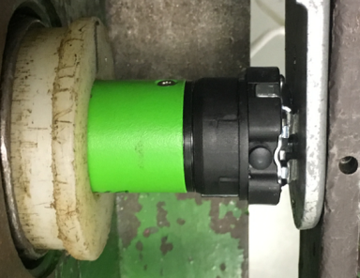
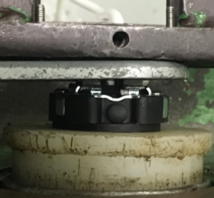
1.电机装入综合测试台
1.用手来回转动，使电机减速端卡进测试台方形槽中
2.电机卡入后，内齿套卡扣与测试台皇冠治具对齐，插入电机，保证按钮朝上
★先确认产品电压频率并调整好，再进行测试
方轴插入测试扣板，测试扣板贴平前盖板
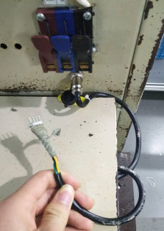
2.接电源线
按表格中的接线顺序进行接线，带插件的接插件治具测试
★电机电源线含接插件，接到综合测试台上的航空插头进行测试
DOOYA 作业指导书JS-9-1.358 C/01
适用类型：EHQ/Y型电机[W897#] | 制程站别：综合测试 | 人数：1 | 标准工时： | 日期：2018/12/11
作业步骤：

3.按启动开关
按下开关测试台启动,电机转动提示
4.对码
5.设置上行程
长按上行键，电机连续运行带动砝码上行，通过计数开关以后按停止键，电机停止运行。再按住发射器上行键+停止键2秒，伴随声音及转动提示表示上行程设置完成
计数
开关
6.设置下行程
长按下行键，电机连续运行带动砝码下行，砝码落地，按发射器停止键，电机停止运行。再长按住发射器下行键+停止键2S，伴随电机声音转动提示，下行程设置成功

7.测试上行提升力及验证上行程点
此型号适用遥控器型号：429.1875Mhz单向通信发射器
8.测试下行刹车及验证下行程点
按住行程头按钮2秒
按住行程头按钮2秒至电机转动提示后，再按发射器按住停止键2秒，伴随电机声音及转动提示，表示对码成功
9.设置及验证第三行程点
设置第三行程点：设置好上下行程点后，在上下行程点任意位置按发射器停止键，电机停止运行。再按发射器设置键+停止键+停止键，伴随电机声音及转动提示表示设置成功。
验证第三行程点：按住发射器停止键2秒，电机运行至第三行程点。
删除第三行程点：按发射器设置键+停止键+停止键，伴随电机声音及转动提示表示第三行程点删除成功
按住上行键+停止键2秒
★电机上行程点确认后不允许再按遥控器上行键，让电机继续上行，超出上行程点
10.取出电机
长按行程头按钮10S直到电机第三次转动提示后声音提示3次表示电机已回到出厂设置
按住下行键+停止键2秒
11.恢复出厂
★出厂之前需要100%恢复出厂设置
★电机下行程点确认后不允许在按遥控器下行键，让电机继续下行，超出下行程点

按遥控器上行、停止键3次，测试电机提示力，及验证上行程点限位功能
★电机不能有拉不动现象，每次上行距离不能少于10cm
按遥控器下行键，在电机下行过程中按3次停止键，刹车不能有打滑现象并验证下行程点限位功能
★每次下行距离不能少于10cm
刹车不能
打滑
★此功能按5%抽检
按发射器下行键运行到砝码落地，按启动开关，电机停止，取下电源线及扣板
★综合测试不要求删除行程，有行程状态下在下一站测试电话线功能

